excel 黒い三角 挿入
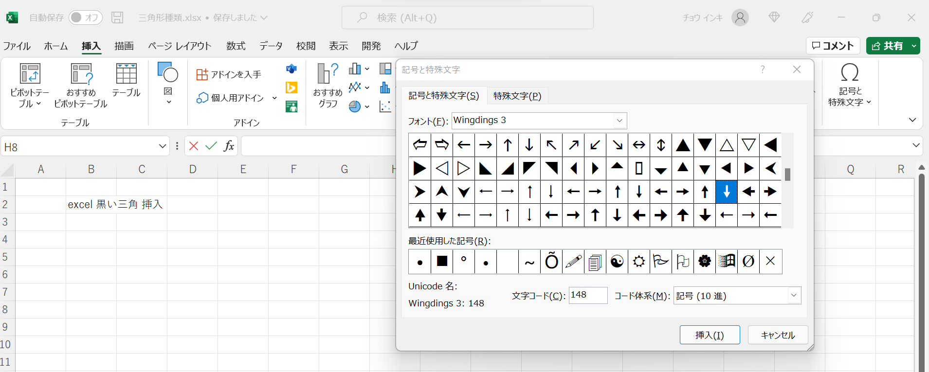
excel 黒い三角 挿入

